ศทบ01
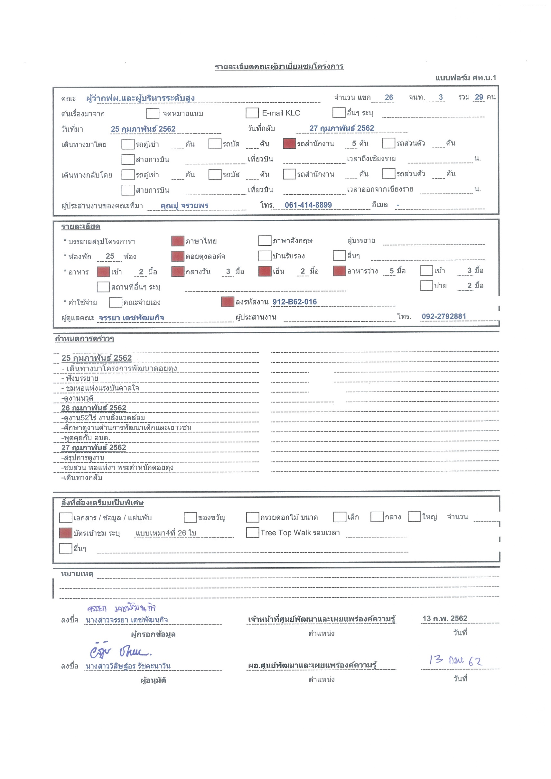

กำหนดการคณะ
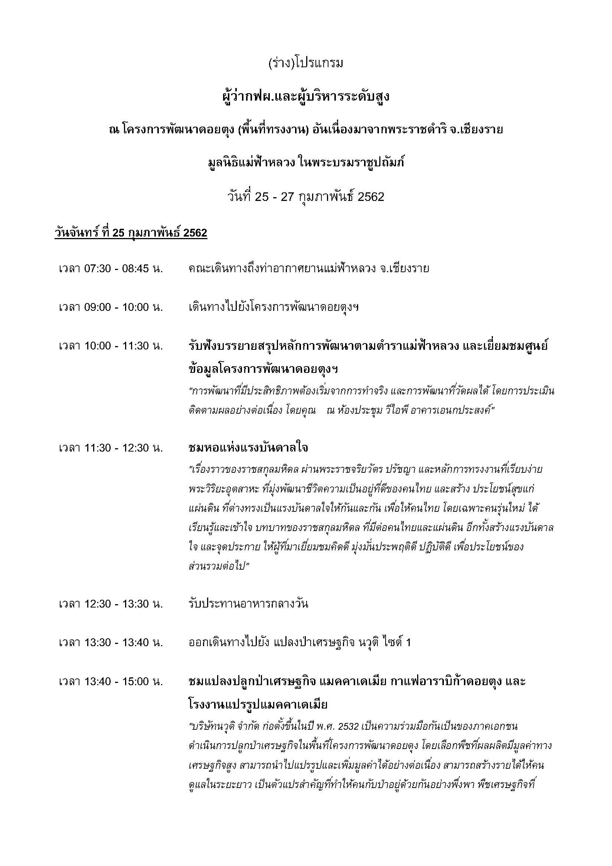

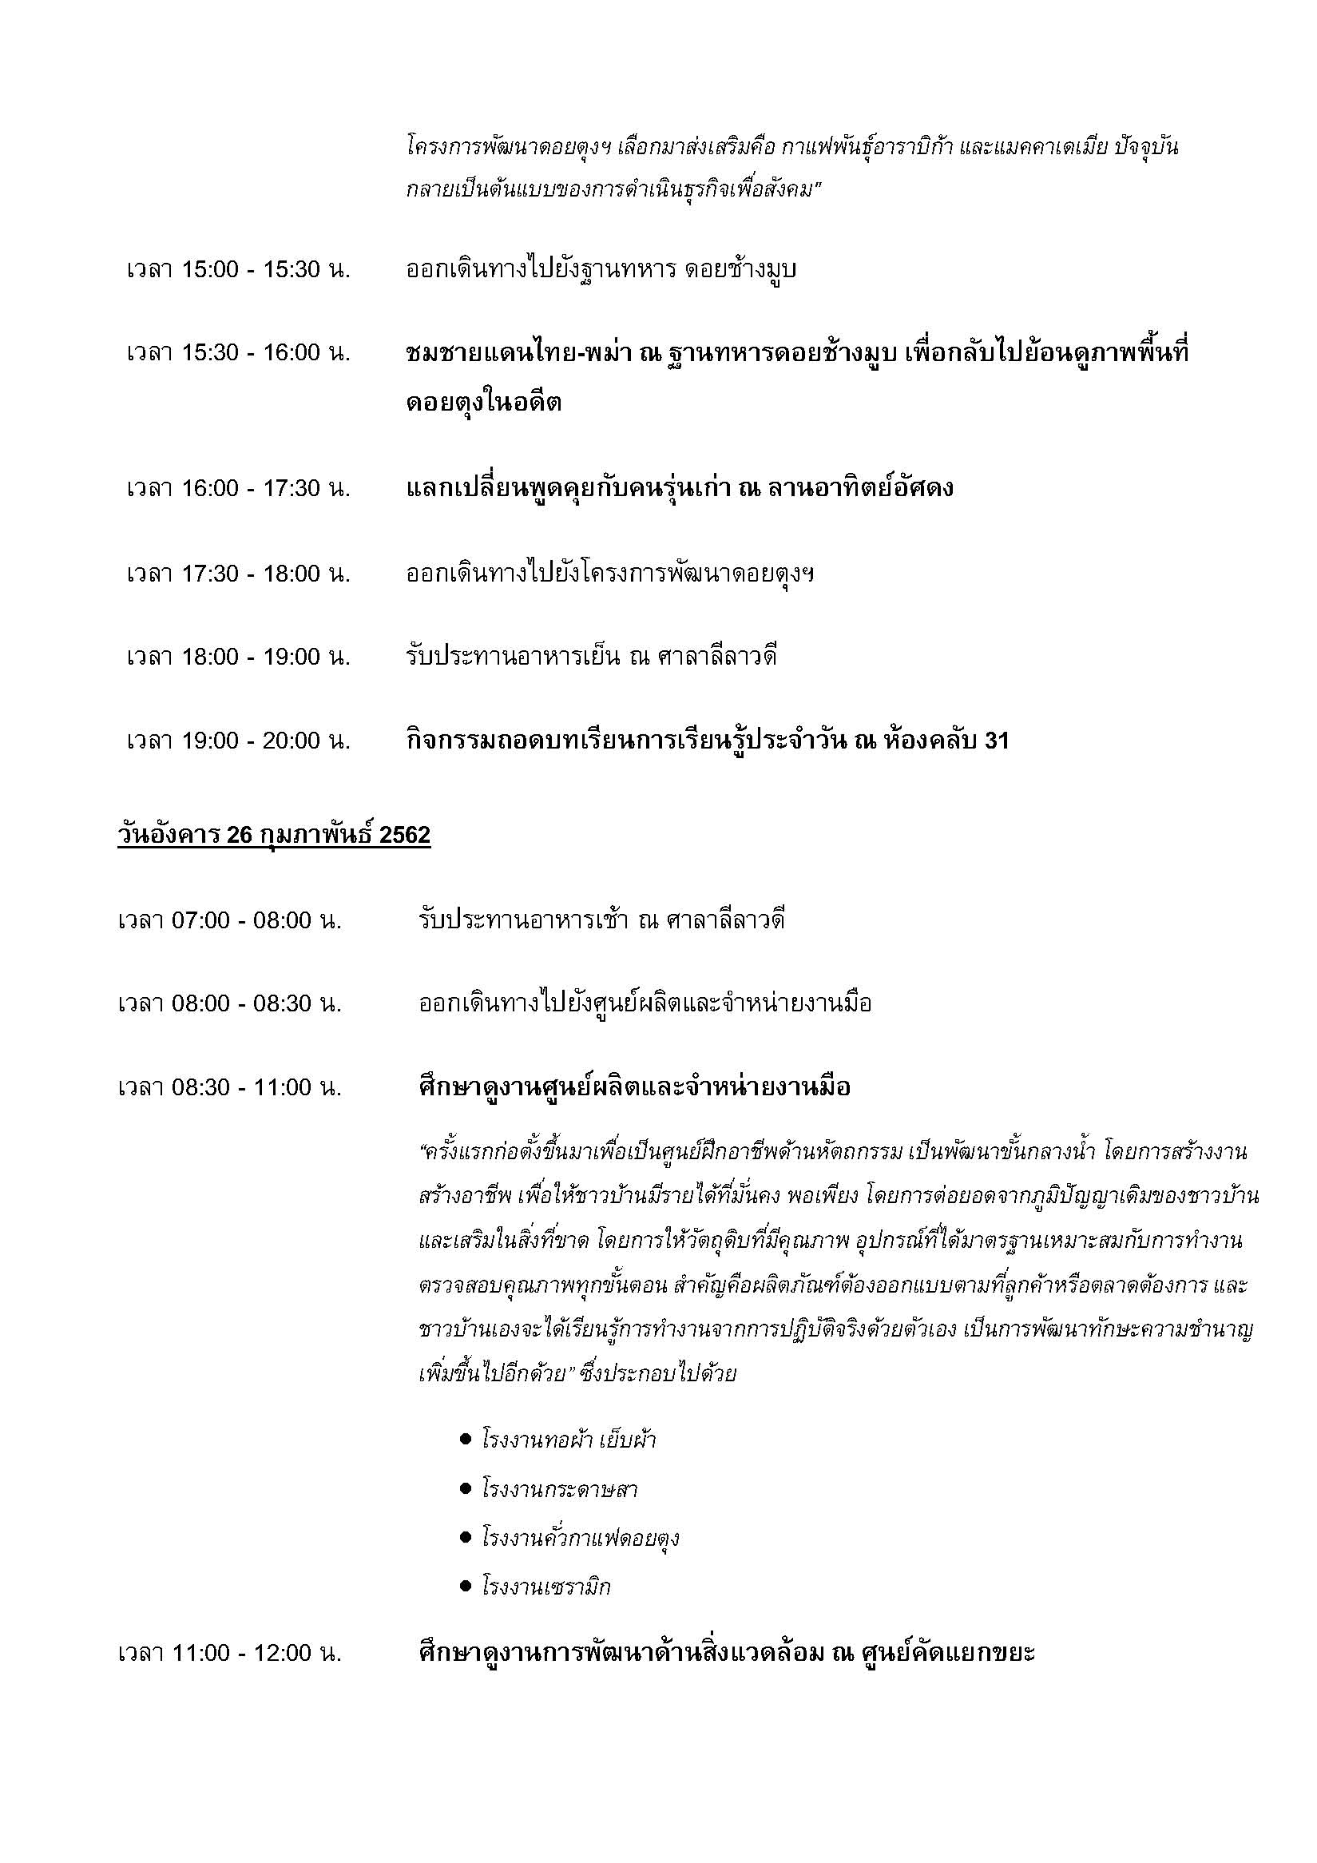

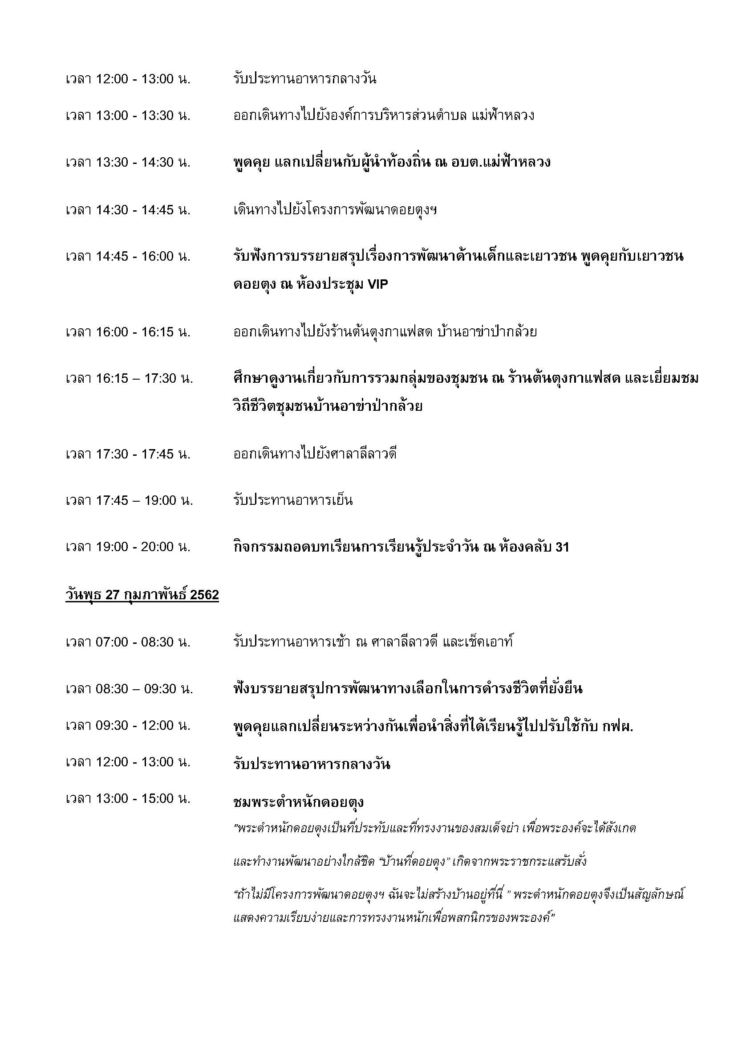

รูปบุคคลสำคัญในคณะ
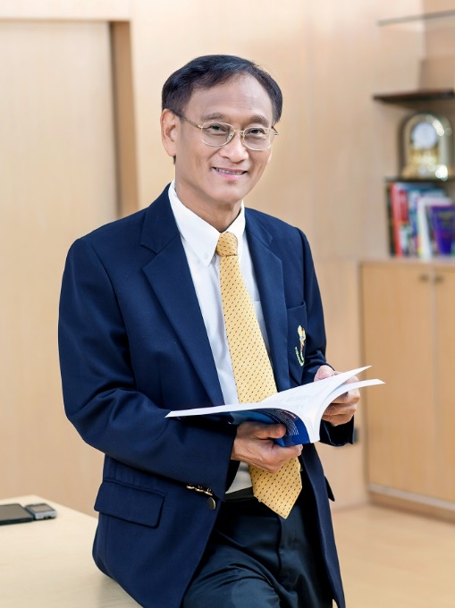
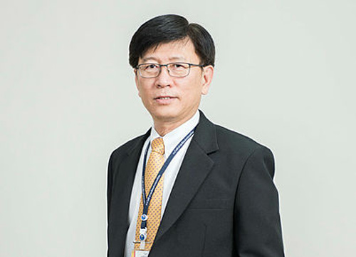

นายวีระวัฒน์ ชลายน
อดีตผู้ว่าการ การไฟฟ้าฝ่ายผลิตแห่งประเทศไทย
นายกรศิษฏ์ ภัคโชตานนท์
ที่ปรึกษารองผู้ว่าการยุทธศาสตร์
นายวิบูลย์ ฤกษ์ศิระทัย
ผู้ว่าการ การไฟฟ้าฝ่ายผลิตแห่งประเทศไทย

